상품제안서
에코너 스포츠 스마트워치 | 상품코드: S30330

 |  |  |  |  |  |  | 02-713-8555 | www.synergygift.co.kr
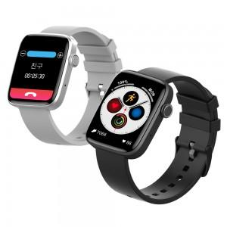 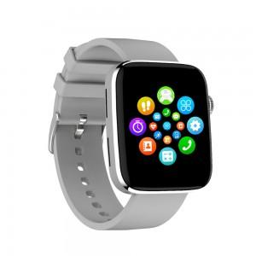 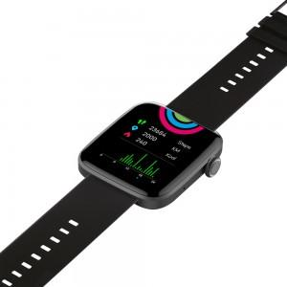

【상세/제작정보】

【인쇄/포장옵션】 | 레이저 / 포장지포장

【공급단가】 | 수량 | 20~ | 100~ | 300~ | 500~ | 1,000~
*VAT별도 | 실버 | 46,630원 | 44,900원 | 43,180원 | 41,450원 | 40,410원
 | 블랙 | 46,630원 | 44,900원 | 43,180원 | 41,450원 | 40,410원

【상품 URL】 | https://www.synergygift.co.kr:443/src/goods_detail.php?gdno=30330

